상품제안서
레인보우 무소음 타이머 시계 | 상품코드: S39182

 |  |  |  |  |  |  | 02-713-8555 | www.synergygift.co.kr
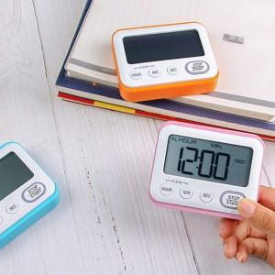

【상세/제작정보】

【인쇄/포장옵션】 | 실크, 레이저, 컬러필름전사 / 포장지포장

【공급단가】 | 수량 | 50~ | 100~ | 300~ | 1,000~ | 5,000~
*VAT별도 | 단가 | 6,460원 | 6,170원 | 5,880원 | 5,730원 | 5,430원

【상품 URL】 | https://www.synergygift.co.kr:443/src/goods_detail.php?gdno=39182

